network lesson
Компьютерийн сүлжээ

IEEE | ethernet стандарт гаргасан
 | 1963 оноос хойш
network connection | Physical connection
 | logical conncetion
network | өөр хоорондоо өгөгдлөө хуваалцах зорилгоор холбогдсон 2 host (компьютер, утас гэх мэт)
 | өгөгдөл нь ямар ч төрлийнх байж болно
 | тодорхой нэг протокол ашиглаж ойлголцоно
 | host тус бүр өөрийн гэсэн нэр, IP хаяг, Mac address-тай байна. Тухайн компьюьтер хандахдаа эдгээрийн аль нэгийг ашиглана

network rules | сүлжээн дэх компьютщрууд өгөгдлийг дамжуулах болон хүлээн авахдаа ижтл процедурыг ашиглана. Үүнийг communication protocol гэнэ

 | өгөгдөл ямар нэг алдагдалгүй , алдаагүй дамжих ёстой
 | IP хаяг, Mac address-тай байна. Ингэснээр уг компьютер source(origin) уу destination уу гэдгийг мэдэх боломжтой

Сүлжээний архитектур

PEER-TO-PEER(decentralized - төвлөрсөн бус) |  | CLIENT-SERVER(centralized - төвлөрсөн )

Сүлжээнд байгаа бүх компьютерууд тэгш эрхтэй |  | Server болон түүнд холбогдсон Client компьютеруудаас бүтнэ
1 .бие даасан сервер гэж байхгүй |  | 1. Server нь нөөцөөр хангана
2. дундын өгөгдлүүдийг удирдах төвлөрсөн удирдлаж гэж байхгүй |  | 2. Client нь нөөцийг хангана
 |  | Server нь сүлжээнд буй нөөцийг ашиглах процессыг нэгдсэн удирдлагаар хангах үүрэгтэй . Жишээ нь : файлууд, принтерүүд гэх мэт
Сүлжээнд байгаа төхөөрөмжүүд өөрийн resource(нөөц) -оо хүссэнээрээ хуваалцах (share) боломжтой
 |  | Сүлжээнд буй хэрэглэгчид, тэдний нөөцөнд хандах эрх, нууцлал хамгаалалт зэргийг цогцоор нь удирдах боломжтой
Бүх төхөөрөмжүүд client юмуу server мэт ажиллаж чадна
Суурилуулах, тохиргоо хийхэд хялбар |  | Суурилуулах, тохируулахад хэцүү. Заавал админ шаардлагатай
Орон гэрт болон жижиг байгуулага, оффист түгээмэл ашиглагддаг. жишээ нь : IPTV

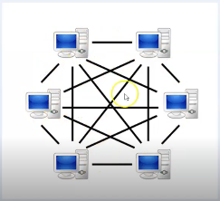 |  | 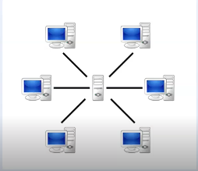

PEER-TO-PEER(decentralized - төвлөрсөн бус) |  | POINT-TO-POINT

2 дээш хүн хоорондоо л өгөгдөлөө дамжуулана |  | 2 хүн хоорондоо л өгөгдөлөө дамжуулана
тэгэхээр бүх host-ууд сонсож байна. Бүх host-оор өгөгдөл дамжина |  | яаг тодорхой заасан 2 host л хоорондоо дамжина

Сүлжээний топологи

Physical topology |  | Logical topology

Тухайн сүлжээнд төхөөрөмжүүд хэрхэн байрших, тэдгээр нь хоорондоо хэрхэн холбогдохыг тодорхойлно |  | Тухайн сүлжээгээр өгөгдөл хэрхэн дамжих вэ гэдгийг тодорхойлно

Physical topology Төрөл

1 . Point-to-point (холболт) 2. Multi - point (холболт)

BUS - нэг кабель ашиглаж хоорондоо холбогдоно |  | MESH - сүлжээнд байгаа төхөөрөмжүүд хоорондоо холбогдоно (wan сүлжээнд)

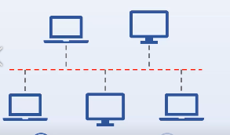 |  | 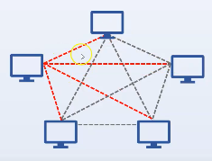

STAR - нэг access point (switch) холбоно |  | RING - төхөөрөмжүүд тойрог хэлбэрээр , өгөгдөл нэг чиглэлээр явна

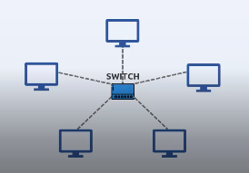 |  | 